①ﾘｽﾄ作成
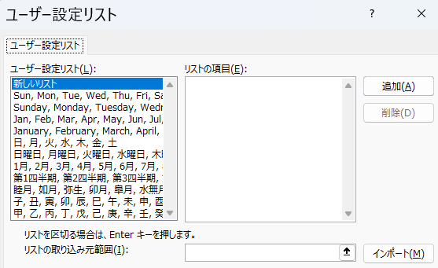
睦月 | 如月 | 弥生 | 卯月 | 皐月 | 水無月 | 文月
日曜日 | 月曜日 | 火曜日 | 水曜日 | 木曜日 | 金曜日 | 土曜日
子 | 丑 | 寅 | 卯 | 辰 | 巳 | 午
甲 | 乙 | 丙 | 丁 | 戊 | 己 | 庚
１日 | ２日 | ３日 | ４日 | ５日 | ６日 | ７日
１月 | ２月 | ３月 | ４月 | ５月 | ６月 | ７月
第１四半世紀 | 第２四半世紀 | 第３四半世紀 | 第４四半世紀 | 第５四半世紀 | 第６四半世紀 | 第７四半世紀
Sun | Mon | Tue | Wed | Thu | Fri | Sat
January | February | March | April | May | June | July

